Mov
 | EVALUACION DE ERGONOMIA [Ingeniería de proceso]
 | Negocio |  |  | John Deere
 | Linea |  |  | Cuarto Limpio ISO 7
 | Area |  |  | Estación de Lens Adapter Moose/Scorpion
 | Fecha (dd/mmm/aaaa) |  |  | 25-Sep-26
 | Modelo |  |  | MS-550-03
 | Realizado por |  |  | Jacqueline Legarda M.
A | Marcar las area en donde se toma el material |  |  |  |  |  |  |  |  |  | A

Tiempo de op
B | Area de trabajo |  |  |  |  |  |  |  |  |  | V
 | Medidas en mm

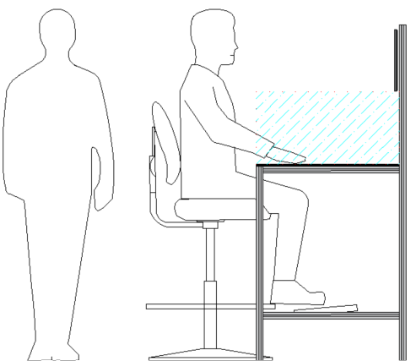
De pie (P)
Sentado-de pie (P)(S)
 |  |  |  |  |  |  |  | Sentado (S)

 |  |  |  |  | 160cm |  | Sentado o de pie |  |  |  | Pie
 |  |  |  |  |  | (P) | Espacio para los pies |  |  | ≥15cm | si
 |  |  |  |  | 130cm | (P) | Tapete antifatia |  |  | Si | Si
 |  |  |  |  |  | (P)(S) | Altura de reposa pies |  |  | >21 y <37cm
 |  |  |  |  | 120cm | (P)(S) | Profundidad del reposa pies |  |  | 15cm±2
 |  |  |  |  |  | (P)(S) | Altura de area de trabajo (cm) |  |  | >96, <120 | >95<120
 |  |  |  |  |  |  | Trabajo de presicion, ligero o esfuerzo |  |  |  | Ligero
 |  |  |  |  |  |  | % de tiempo en la posición |  |  | > 4h o ≤ 4h | ≤ 4hrs

 |  |  |  |  | 95cm | (S) | Espacio para las piernas
 |  |  |  |  |  |  |  | Profundida |  | >55cm
 |  |  |  |  |  |  |  | Ancho |  | >60cm
 |  |  |  |  |  | (S) | Espacio para el asiento |  |  | >30 cm
 |  |  |  |  |  | (S) | Espesor de la mesa de trabajo |  |  | <10 cm
 |  |  |  |  |  |  |  |  |  |  | V

C | Fuerza
 |  |  |  |  |  |  |  |  | Kg
 |  |  |  |  |  |  |  |  | Lb
 |  |  |  |  |  |  |  |  |  |  | 0
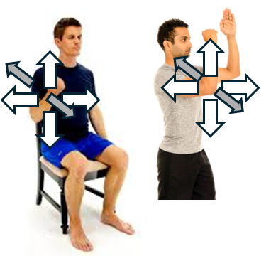
 |  |  |  |  |  | Fuerza aplicada / Requerida (Nw)
 |  |  |  |  |  | Tipo de acción/postura
 |  |  |  |  |  | Herramientas manuales (una mano, agarre de potencia)
 |  |  |  |  |  | Trabajo con brazo (sentado, hacia arriba)
 |  |  |  |  |  | Trabajo con brazo (sentado, hacia abajo)
 |  |  |  |  |  | Trabajo con brazo (sentado, hacia afuera)
 |  |  |  |  |  | Trabajo con brazo (sentado, hacia adentro)
 |  |  |  |  |  | Empujar (con soporte de tronco)
 |  |  |  |  |  | Empujar (sin soporte de tronco)
 |  |  |  |  |  | Jalar (con soporte de tronco)
 |  |  |  |  |  | Jalar (sin soporte de tronco)
 |  |  |  |  |  | Trabajo completo de pie: empujar
 |  |  |  |  |  | Trabajo completo de pie: jalar
 |  |  |  |  |  | Uso de pedal - movimiento de talon
 |  |  |  |  |  | Uso de pedal - movimiento de pierna

 |  |  |  |  |  | Velocidad de movimiento
 |  |  |  |  |  | Inmovilidad o movimiento muy lento
 |  |  |  |  |  | Movimiento apreciable

 |  |  |  |  |  | Duración
 |  |  |  |  |  | Menos a 3 segundos
 |  |  |  |  |  | Mayor a 3 segundos

 |  |  |  |  |  | Frecuencia (acciones/min)
 |  |  |  |  |  | 0.2 o menos
 |  |  |  |  |  | 0.2 – 2
 |  |  |  |  |  | 2 – 20
 |  |  |  |  |  | mas de 20

 |  |  |  |  |  | Duración de la tarea (Horas)
 |  |  |  |  |  | ≤ 1
 |  |  |  |  |  | > 1-2
 |  |  |  |  |  | > 2

 |  |  |  |  |  | Factor

D | (A) Análisis del brazo, antebrazo y muñeca |  |  |  |  |  |  |  |  |  | A
 | Puntuacion del brazo

 |  |  |  |  |  |  |  |  |  |  | 3

 | Puntuacion del antebrazo

 |  |  |  |  |  |  |  |  |  |  | 1

 | Puntuación de la muñeca

 |  |  |  |  |  |  |  |  |  |  | 2

 | Puntuación giro de muñeca

 |  |  |  |  |  |  |  |  |  |  | 1

 | Puntuación del tipo de actividad muscular (Grupo A):

 |  |  |  |  |  |  |  |  |  |  | 0

 | Puntuación de carga / fuerza (Grupo A):

 |  |  |  |  |  |  |  |  |  |  | 0

 | (B) Analisis de cuello, tronco y pierna
 | Puntuacion del cuello
2
3
 |  |  |  |  |  |  |  |  |  |  | 2

 | Puntuación del tronco

 |  |  |  |  |  |  |  |  |  |  | 2

 | Puntuación de las piernas

 |  |  |  |  |  |  |  |  |  |  | 1

 | Puntuación del tipo de actividad muscular (Grupo B)

 |  |  |  |  |  |  |  |  |  |  | 1

 | Puntuación de carga / fuerza (Grupo B)

 |  |  |  |  |  |  |  |  |  |  | 0

 | Puntuación final RULA(1-7): |  |  |  |  |  |  |  |  |  | 3

 | Nivel de riesgo(1-4) : |  |  |  |  |  |  |  |  |  | 2

E | Accesibilidad |  |  |  |  |  |  |  |  |  | V
 | Acceso al area de trabajo, por lo menos 800mm |  |  |  |  | Si | 1 | Acceso >= 800 mm
 | Distancia entre dos operadores |  |  |  |  | Si | 1 | Distancia entre 2 operadores >= 800 mm (1)
 | Libertad de miembros superiores |  |  |  |  | Si | 1 | Se mueven facilmente (1) obstaculizado (5)
 | Libertad de miembros inferiores |  |  |  |  | Si | 1 | Se mueven facilmente (1) obstaculizado (5)

F | Visual - Señalización |  |  |  |  |  |  |  |  |  | V

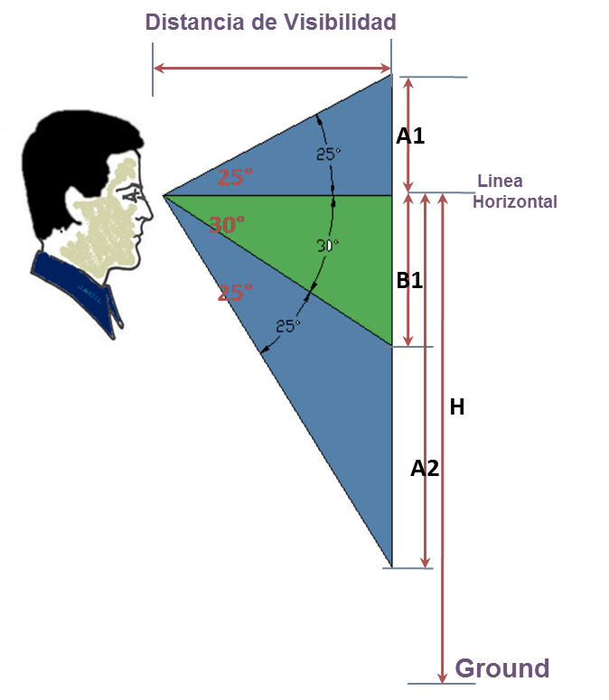

 |  |  |  |  |  |  | Distancia minima a la ayuda visual 40cm
 |  |  |  |  |  | X | altura entre 1,400 y 1600 mm
 |  |  |  |  |  |  | <1400mm o >1600mm

 |  |  |  |  |  |  | Visualización
G | Iluminacion |  |  |  |  |  |  |  |  |  | V
 |  |  |  |  |  |  |  | Actividad
 | Actividad | 2 | 1 |  |  | 1 Empaque, oficinas. |  |  |  |  | 300
 | Iluminacion | 975 |  |  |  | 2 Laboratorios, maquinado y ensamble |  |  |  |  | 500
 | Reflexion | 86 | 1 |  |  | 3 Ensambles de precisión, manejo de piezas pequeñas |  |  |  |  | 750
 |  |  |  |  |  | 4 Alta distinción de detalles, OBA - inspección con lupa |  |  |  |  | 1000

H | Evaluacion del Operador |  |  |  |  |  |  |  |  |  | V

 |  | 2 |  | 1 | Muy bien
 |  |  |  | 2 | Bien
 |  |  |  | 3 | Algunas Mejoras a Realizar
 |  |  |  | 4 | Molesto
 |  |  |  | 5 | Muy doloroso, mal de espalda, cuello, hombros, piernas, manos, muñecas etc.

 |  |  |  |  | 109941 |  |  |  |  |  | 2

Levantamiento (1)
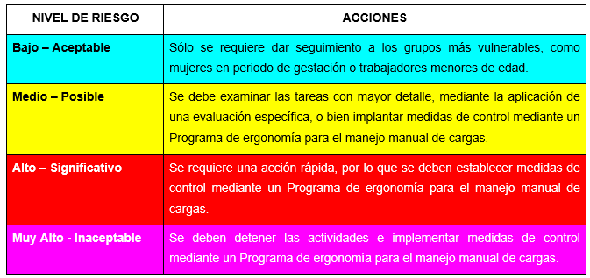
Levantamiento
 |  |  | EVALUACION DE ERGONOMIA [Ingeniería de proceso]

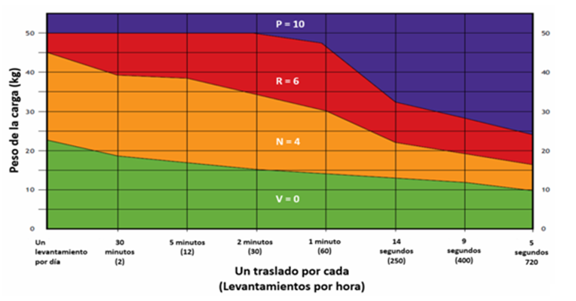
Modelo y Línea |  | 0 |  | Fecha
Puesto |  | 0
Realizado por |  | 0
No. del operador |  | 0

 | Estimación del riesgo de actividades que impliquen levantamiento/descenso de cargas

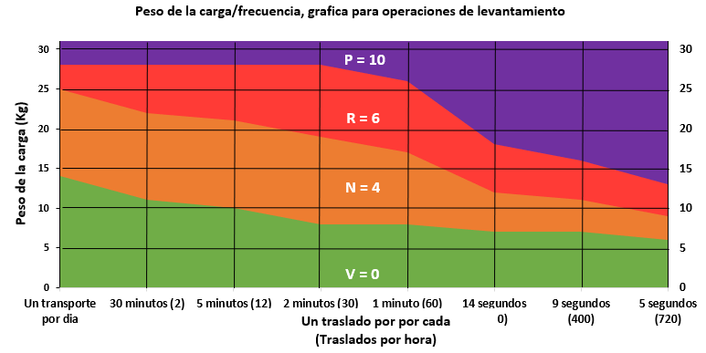
a) | Peso de la carga y frecuencia: Registrar el peso y la frecuencia de levantamiento de la carga. |  |  | Verde | Naranja | Rojo | Morado
 | Peso de la carga/frecuencia, |  |  | x
x | Gráfica para operaciones de levantamiento
 |  |  |  | 0

 | Deberá considerar que los límites de masa máxima que podrá manejar el trabajador serán los establecidos en la Tabla 1

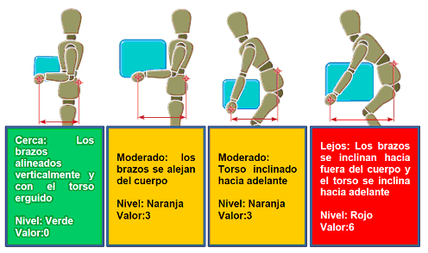
b) | Distancia horizontal entre las manos y la parte inferior de la espalda: |  |  | Verde | Naranja | Rojo
 | Observar la tarea y examinar la distancia horizontal que existe entre las manos del trabajador y la parte inferior |  |  | x
 | de su espalda
 |  |  |  | 0

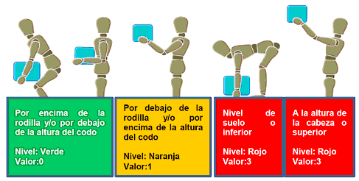
c) | Región de levantamiento vertical
 | Observar la posición de las manos del trabajador al inicio del levantamiento y a medida que la operación progresa |  |  | Verde | Naranja | Rojo
 |  |  |  | x

 |  |  |  | 0

d) | Torsión y flexión lateral del torso |  |  | Verde | Naranja | Rojo
 | Observar el torso del trabajador a medida que levanta la carga. Si el torso se tuerce en relación con las caderas y los muslos o el trabajador se inclina hacia un lado a medida que levanta la carga, el color de la banda es naranja. Si el torso se tuerce y se dobla hacia un lado a medida que se levanta la carga, el color de la banda es rojo. |  |  | x

 |  |  |  | 0
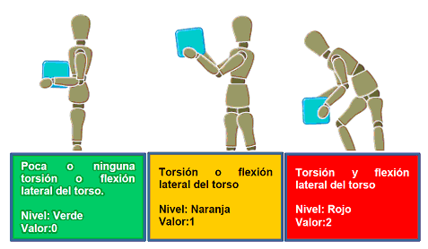

e) | Restricciones posturales |  |  | Verde | Naranja | Rojo
1 | Si los movimientos del trabajador no están obstaculizados - verde |  |  | x
2 | El trabajador adopta posturas incómodas o forzadas en el levantamiento de una carga debido al espacio disponible - amarillo
3 | Si la postura es severamente restringida - rojo |  |  | 0

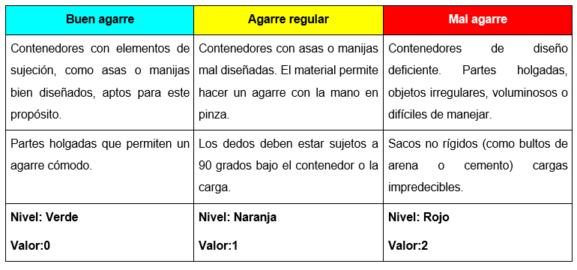
f) | Acoplamiento mano-carga (elementos de sujeción) |  |  | Verde | Naranja | Rojo
 |  |  |  | x

 |  |  |  | 0

g) | Superficie de trabajo |  |  | Verde | Naranja | Rojo
 | Este factor considera las propiedades de la superficie donde el trabajador camina o permanece de pie |  |  | x

 |  |  |  | 0

h) | Otros factores ambientales |  |  | Verde | Naranja | Rojo
1 | Calificar si la operación de levantamiento se lleva a cabo bajo: temperaturas extremas; con fuerte circulación del aire; o en condiciones de iluminación extremas - amarillo |  |  | x
2 | Si dos o más factores de riesgo están presentes - Rojo
3 | Si no existe ningún factor presente - Verde |  |  | 0

 | Estimación del nivel de riesgo
 | Registrar el color y valor obtenido en cada uno de los factores analizados para cada tipo de actividad

 |  |  | Factores de riesgo | Levantar
 |  |  |  | Color | Valor
 |  | a | Peso y ascenso de la carga/ frecuencia de transporte | 0 | 0
 |  | b | Distancia horizontal entre las manos desde la parte inferior de la espalda | 0 | 0
 |  | c | Región de levantamiento vertical | 0 | 0
 |  | d | Torsión y flexión lateral del torso; Carga asimétrica sobre el torso (transporte) | 0 | 0
 |  | e | Restricciones posturales (posturas incómodas, forzadas, o restringidas) | 0 | 0
 |  | f | Acoplamiento mano-carga (elementos de sujeción) | 0 | 0
 |  | g | Superficie de trabajo | 0 | 0
 |  | h | Otros factores ambientales | 0 | 0
 |  |  | Puntuación | 0
 |  |  | Nivel de Riesgo | 0

 | Determinar el nivel de riesgo conforme a lo siguiente

 |  |  | Definir las acciones, conforme al nivel de riesgo obtenido

Transporte (2)
 |  |  | EVALUACION DE ERGONOMIA [Ingeniería de proceso]
 |  |  | Transporte
Modelo y Línea |  | 0 |  | Fecha
Puesto |  | 0
Realizado por |  | 0
No. del operador |  | 0

 | Estimación del riesgo de operaciones de transporte de cargas

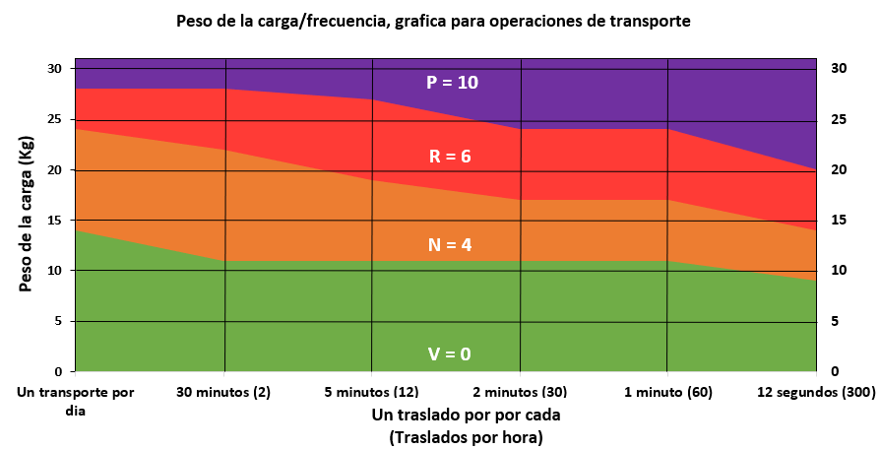
a) | Peso de la carga y frecuencia |  |  | Verde | Naranja | Rojo | Morado
 | Registrar el peso y la frecuencia de la operación de transporte

x

 | Se deberá considerar que los límites de masa máxima que podrá manejar el trabajador serán los establecidos en la Tabla 1

b) | Distancia horizontal entre las manos y la parte inferior de la espalda |  |  | Verde | Naranja | Rojo
 | Examine la distancia horizontal entre las manos del trabajador y su espalda inferior
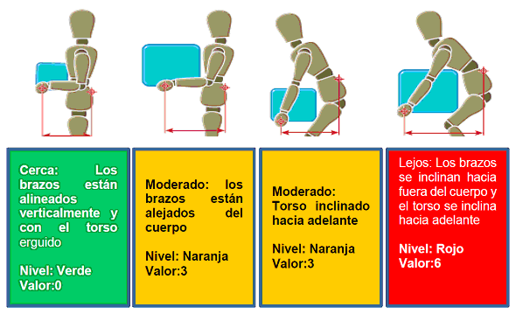

c) | Carga asimétrica sobre el torso |  |  | Verde | Naranja | Rojo | Morado
 | Las posturas del trabajador y la estabilidad de la carga.
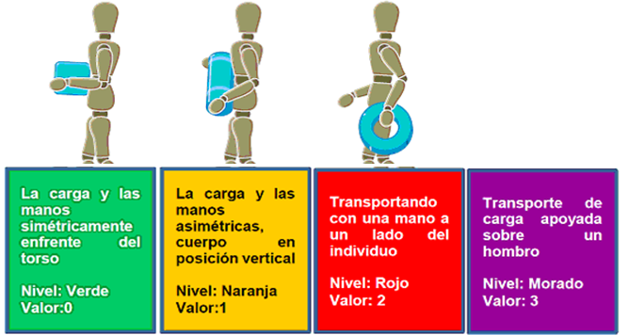

d) | Restricciones posturales |  |  | Verde | Naranja | Rojo
 | Si los movimientos del trabajador no están obstaculizados - verde
 | Si el trabajador adopta posturas forzadas o incomodas durante el transporte de cargas - amarillo
 | Si la postura es severamente restringida - rojo

e) | Acoplamiento mano-carga (elementos de sujeción) |  |  | Verde | Naranja | Rojo
 | Considera el diseño de la carga y su interacción con las manos del trabajador
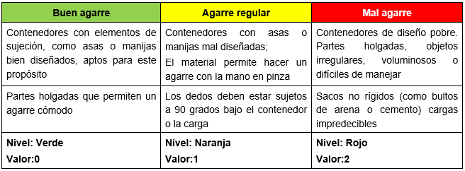

f) | Superficie de trabajo |  |  | Verde | Naranja | Rojo
 | Propiedades de la superficie donde el trabajador camina o permanece de pie

g) | Otros factores ambientales |  |  | Verde | Naranja | Rojo
1 | Observar el ambiente de trabajo y determinar si la operación de levantamiento se lleva a cabo en: temperaturas extremas; con fuerte circulación del aire; o en condiciones de iluminación extremas (demasiado oscuro o brillante). Si uno de los factores de riesgo está presente el color de la banda será amarillo.

2 | Si dos o más factores de riesgo están presentes el color de la banda será rojo
3 | Si no existe ningún factor presente el color de la banda será verde

h) | Distancia de transporte |  |  | Verde | Naranja | Rojo
 | Estimar la distancia total que la carga (trayectoria total) es transportada, en metros

j) | Obstáculos en la ruta |  |  | Verde | Naranja | Rojo
1 | Si el trabajador tiene que llevar una carga y se presenta un solo factor de riesgo - naranja
2 | Si la tarea involucra transportar la carga subiendo escaleras - rojo
3 | Si la tarea involucra más de uno de los factores de riesgo - rojo
4 | Si no existe ningún factor el color será verde

 | Estimación del nivel de riesgo
 | Registrar el color y valor obtenido en cada uno de los factores analizados para cada tipo de actividad

 |  | Factores de riesgo |  | Levantar
 |  |  |  | Color | Valor
 | a | Peso y ascenso de la carga/ frecuencia de transporte
 | b | Distancia horizontal entre las manos desde la parte inferior de la espalda
 | c | Torsión y flexión lateral del torso; Carga asimétrica sobre el torso (transporte)
 | d | Restricciones posturales (posturas incómodas, forzadas, o restringidas)
 | e | Acoplamiento mano-carga (elementos de sujeción)
 | f | Superficie de trabajo
 | g | Otros factores ambientales
 | h | Distancia de transporte
 | j | Obstáculos en la ruta (sólo en transporte)
 |  | Puntuación |  | 0
 |  | Nivel de Riesgo |  | 0

 | Determinar el nivel de riesgo conforme a lo siguiente

 | Definir las acciones, conforme al nivel de riesgo obtenido

Equipo (3)
 |  |  | EVALUACION DE ERGONOMIA [Ingeniería de proceso]
 |  |  | En equipo
Modelo y línea |  | 0 |  | Fecha
Puesto |  | 0
Realizado por |  | 0
No. del operador |  | 0

 | Evaluación del riesgo de operaciones de manejo manual de cargas en equipo
a) | Peso de la carga |  |  | Verde | Naranja | Rojo | Morado
 | Registre la masa de la carga (en kg) y el número de operadores que realizan la tarea
2 personas<19
3 personas<23
Nivel: Verde
Valor: 0
2 personas ≥ 19 y <28
3 personas ≥ 23 y <42
4 personas ≥ 23 y <56
Nivel: Naranja
Valor: 4
2 personas ≥ 28 y <47
3 personas ≥ 42 y <71
4 personas ≥56 y <95
Nivel: Rojo
Valor: 6
2 personas ≥ 47
3 personas ≥ 71
4 personas ≥ 95
Nivel: Morado
Valor: 10

x

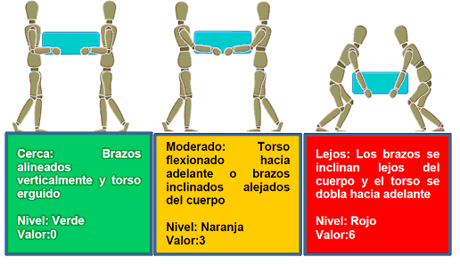
b) | Distancia horizontal entre las manos y la parte inferior de la espalda |  |  | Verde | Naranja | Rojo
 | Distancia horizontal entre las manos de cada trabajador y la parte inferior de su espalda, considerar "el peor de los casos".

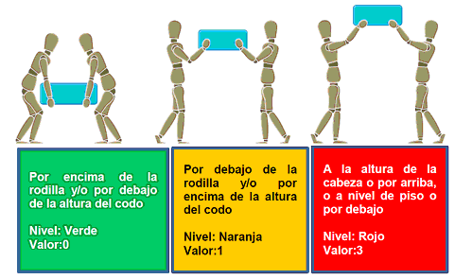
c) | Región de levantamiento vertical |  |  | Verde | Naranja | Rojo
 | Posición de las manos del trabajador al inicio del levantamiento y a medida que la operación progresa. Siempre evalúe el "peor de los casos".

d) | Torsión y flexión lateral del torso |  |  | Verde | Naranja | Rojo
1 | A medida que levanta la carga. Si el torso se tuerce en relación con las caderas y los muslos o el trabajador se inclina hacia un lado a medida que levanta la carga - amarillo
2 | El torso se tuerce y se dobla hacia un lado a medida que se levanta la carga. - Rojo

e) | Restricciones posturales |  |  | Verde | Naranja | Rojo
1 | Si los movimientos del trabajador no están obstaculizados. - verde
2 | Adopta posturas incómodas o forzadas durante el levantamiento de una carga debido al espacio disponible o el diseño de la estación de trabajo. - amarillo
3 | Si la postura es severamente restringida y la puntuación numérica será 3 . - rojo

f) | Acoplamiento mano-carga (elementos de sujeción) |  |  | Verde | Naranja | Rojo
 | Considera las propiedades geométricas y de diseño de la carga que se va a manejar, en cuanto a su interacción con las manos del trabajador
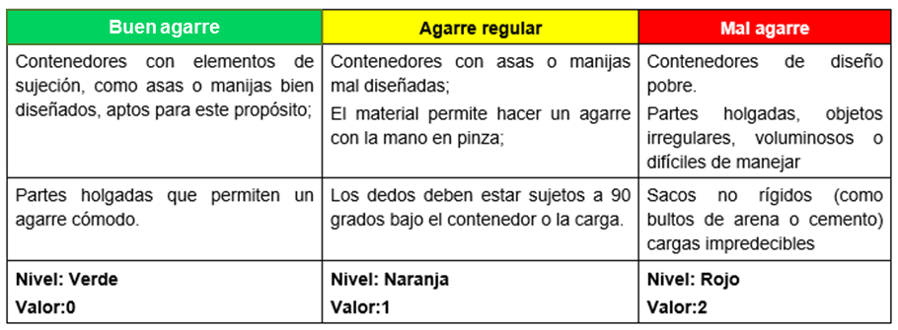

g) | Superficie de trabajo |  |  | Verde | Naranja | Rojo
 | Considera las propiedades de la superficie donde el trabajador camina o permanece de pie

h) | Otros factores ambientales |  |  | Verde | Naranja | Rojo
1 | Si la operación de levantamiento se lleva a cabo bajo: temperaturas extremas; con fuerte circulación del aire; o en condiciones de iluminación extremas. - amarillo
2 | Si dos o más factores de riesgo están presentes. - rojo
3 | Si no existe factor de riesgo. - verde

i) | Comunicación, coordinación y control |  |  | Verde | Naranja | Rojo
 | La comunicación entre los trabajadores es esencial cuando el levantar una carga se realiza en grupo

 | Estimación del nivel de riesgo
 | Registrar el color y valor obtenido en cada uno de los factores analizados para cada tipo de actividad

 |  |  | Factores de riesgo | Equipo
 |  |  |  | Color | Valor
 |  | a | Peso y ascenso de la carga/ frecuencia de transporte
 |  | b | Distancia horizontal entre las manos desde la parte inferior de la espalda
 |  | c | Región de levantamiento vertical
 |  | d | Torsión y flexión lateral del torso; Carga asimétrica sobre el torso (transporte)
 |  | e | Restricciones posturales (posturas incómodas, forzadas, o restringidas)
 |  | f | Acoplamiento mano-carga (elementos de sujeción)
 |  | g | Superficie de trabajo
 |  | h | Otros factores ambientales
 |  | i | Comunicación, coordinación y control (sólo manejo manual de cargas en equipo)
 |  |  | Puntuación | 0
 |  |  | Nivel de Riesgo | 0

 | Determinar el nivel de riesgo conforme a lo siguiente

 | Definir las acciones, conforme al nivel de riesgo obtenido

sin auxiliar (4)
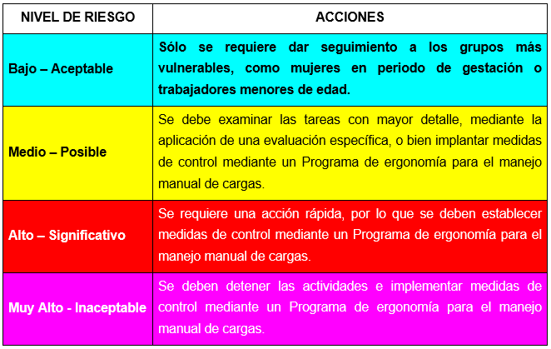
 |  |  | Evaluacion para el manejo de cargas
 |  |  | ESTIMACIÓN DEL RIESGO POR EMPUJE Y ARRASTRE DE CARGAS CON O SIN EQUIPO AUXILIAR
Modelo y línea |  | 0 |  | Fecha
Puesto |  | 0
Realizado por |  | 0
No. del operador |  | 0

X
 | Evaluación del riesgo de actividades que impliquen empuje o arrastre de cargas sin uso de equipo auxiliar
a) | Actividad y peso de la carga (kg) |  |  | Bajo | Medio | Alto | Muy alto
1 | Identificar la actividad. Si se realizan dos o más actividades (por ejemplo, rodando y girando sobre su base), realice una evaluación para cada tipo de actividad;
2 | Averiguar la masa de la carga movida
3 | Evaluar la masa total a mover, si dos o más cargas son movidas a la vez
4 | Evaluar la actividad con la carga de mayor masa
 | Rodando

 | Girando sobre su base (Las cargas se mueven girando/rodando a lo largo de los bordes de su base)

 | Arrastrar/jalar o deslizar

b) | Postura |  |  | Bajo | Medio | Alto
 | Observar la posición general de las manos y del cuerpo durante la operación
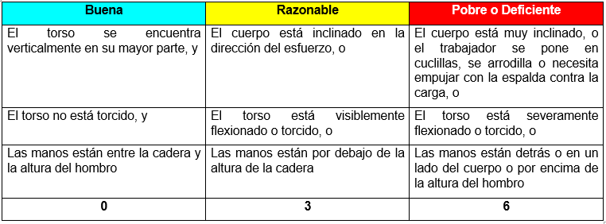

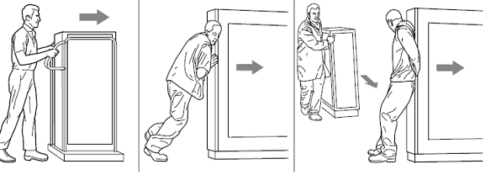

c) | Acoplamiento de la mano-carga |  |  | Bajo | Medio | Alto
 | Observar cómo es el agarre con las manos o cómo están en contacto con la carga durante el empuje
 | o la tracción.

d) | Patrón de trabajo |  |  | Bajo | Medio | Alto
 | Identificar si la operación es repetitiva (cinco o más traslados por minuto) y si el trabajador establece
 | el ritmo de trabajo

e) | Distancia por viaje |  |  | Bajo | Medio | Alto
1 | Distancia desde el principio hasta el final para un solo viaje
2 | Hacer una evaluación para el viaje más largo, si la operación no es repetitiva
3 | Distancia promedio para al menos cinco viajes, si la operación es repetitiva

f) | Superficie de trabajo |  |  | Bajo | Medio | Alto
 | Condición en que se encuentran las superficies de trabajo a lo largo de la ruta
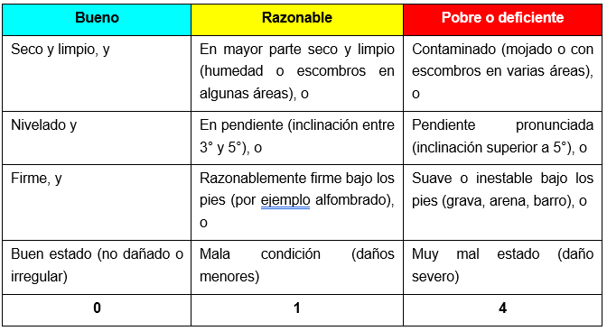

g) | Obstáculos a lo largo de la ruta |  |  | Bajo | Medio | Alto
1 | Verificar en la ruta si hay obstáculos
2 | Contar cada tipo de obstáculo sólo una vez, sin importar cuántas veces se pase por éste

h) | Otros factores |  |  | Bajo | Medio | Alto
1 | La carga es inestable
2 | La carga es grande y obstruye la vista del trabajador
3 | La carga presenta bordes filosos, está caliente o es potencialmente dañina al tacto
4 | Hay malas condiciones de iluminación
5 | Hay temperaturas extremas calientes o frías o alta humedad
6 | Hay ráfagas de viento u otros movimientos fuertes del aire
7 | El equipo de protección personal hacen que el arrastre y empuje de la carga sea más complicado

 | Estimación del nivel de riesgo de actividades que impliquen empuje o arrastre de cargas sin uso de equipo auxiliar
 |  |  |  | x
 |  |  | Factores de riesgo | Rodando
 |  |  |  | Valor | Color
 |  | a | Peso de la carga
 |  | b | Postura
 |  | c | Agarre de la mano
 |  | d | Patrón de trabajo
 |  | e | Distancia por viaje
 |  | f | Superficie de trabajo
 |  | g | Obstáculos a lo largo de la ruta
 |  | h | Otros factores
 |  |  | Puntuación | 0
 |  |  | Nivel de Riesgo | 0

b) |  |  | Nivel de riesgo

C) |  |  | Nivel de acción, para cada factor de riesgo

con auxiliar (5)
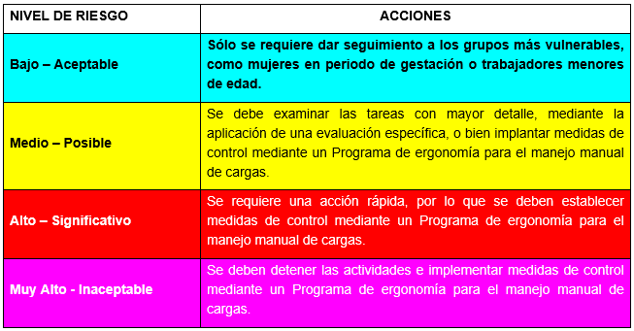
 | EVALUACION DE ERGONOMIA [Ingeniería de proceso]
 | Evaluación del riesgo de actividades que impliquen empujar o jalar cargas con el uso de equipo auxiliar
Modelo y línea |  | 0 |  | Fecha | 0
Puesto |  | 0
Realizado por |  | 0
No. del operador |  | 0

a) | Tipo de equipo auxiliar y peso de la carga (kg) |  |  | Bajo | Medio | Alto | Muy alto
1 | Evaluar la masa total movida, si se mueve más de un equipo de carga
2 | Conocer y determinar la carga total movida, masa del equipo auxiliar y masa de las cargas transportadas

3 | Evaluar el equipo con la carga de mayor masa que es probable que se mueva

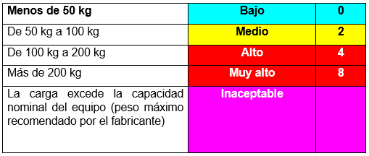
 | Pequeño con una o dos ruedas
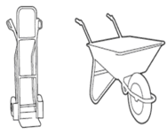

x

 | Mediano, con tres o más ruedas fijas y/o ruedas móviles
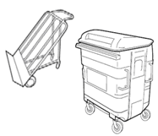
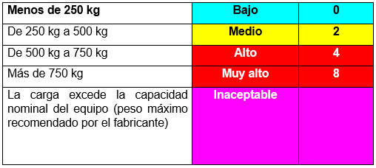

 | Grande, dirigible o sobre rieles
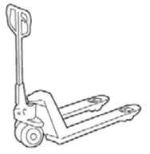
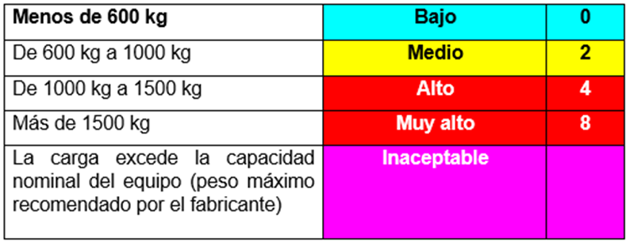

4 | Clasificar como Inaceptable la actividad, si la carga excede la capacidad nominal
 | No se deberà realizar la actividad hasta que esta condición se haya modificado, en la hoja de evaluación

b) | Postura |  |  | Bajo | Medio | Alto
1 | Observar la posición general de las manos y del cuerpo durante la operación
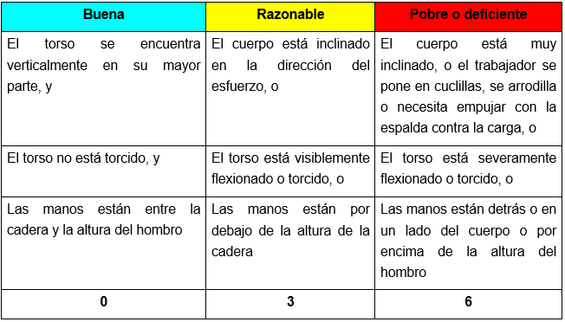

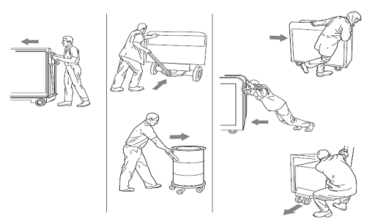

c) | Acoplamiento de la mano-carga |  |  | Bajo | Medio | Alto
1 | Cómo es el agarre con las manos o cómo están en contacto con la carga en el empuje o el arrastre
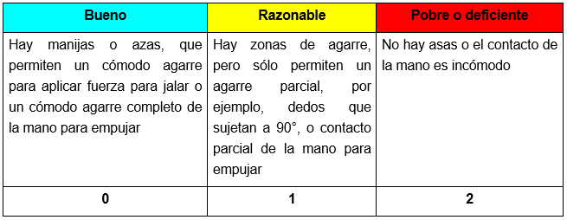

d) | Patrón de trabajo |  |  | Bajo | Medio | Alto
 | Observar el trabajo, identificar si la operación es repetitiva (cinco o más traslados por minuto)
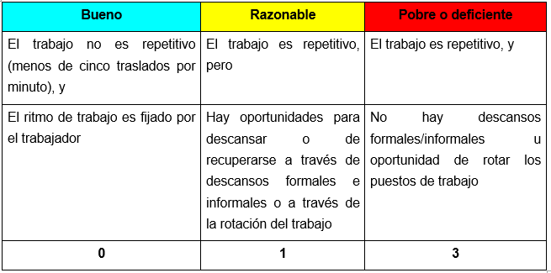

e) | Distancia por viaje |  |  | Bajo | Medio | Alto
1 | Determinar la distancia desde el principio hasta el final para un solo viaje
2 | Hacer una evaluación para el viaje más largo, si no es repetitiva.
3 | Determinar la distancia promedio para al menos cinco viajes, si es repetitivo.

f) | Condición del equipo auxiliar |  |  | Bajo | Medio | Alto
1 | Consultar el manual de mantenimiento y observar el estado general de conservación del equipo
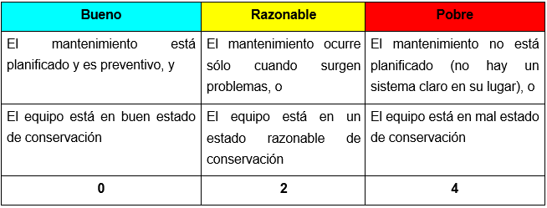

i) | Superficie de trabajo |  |  | Bajo | Medio | Alto
 | Condición en que se encuentran las superficies de trabajo a lo largo de la ruta
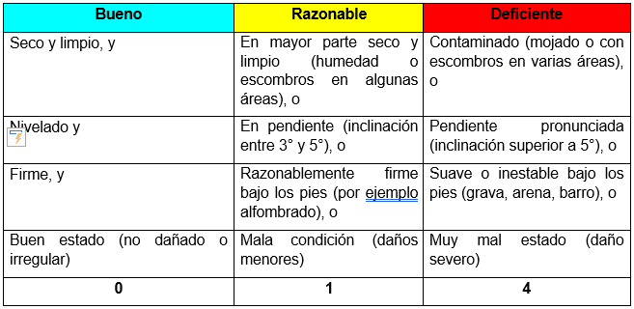

j) | Obstáculos a lo largo de la ruta |  |  | Bajo | Medio | Alto
1 | Verificar en la ruta si hay obstáculos
2 | Contar cada tipo de obstáculo sólo una vez, sin importar cuántas veces se pase

k) | Otros factores |  |  | Bajo | Medio | Alto
1 | El equipo auxiliar o la carga es inestable
2 | La carga es grande y obstruye la vista del trabajador de donde se está moviendo
3 | El equipo auxiliar o la carga presenta bordes filosos, está caliente o es potencialmente dañina al tacto
4 | Hay malas condiciones de iluminación
5 | Hay temperaturas extremas calientes o frías o alta humedad
6 | Hay ráfagas de viento u otros movimientos fuertes del aire
7 | El equipo de protección personal o la vestimenta hacen que el uso del equipo sea complicado

AII.6 | Estimación del nivel de riesgo de actividades que impliquen empuje o arrastre de cargas con el uso de equipo auxiliar

 |  |  | Factores de riesgo | Equipo Pequeño
 |  |  |  | Color | Valor
 |  | a | Peso de la carga
 |  | b | Postura
 |  | c | Acoplamiento mano-carga
 |  | d | Patrón de trabajo
 |  | e | Distancia por viaje
 |  | f | Condición del equipo auxiliar
 |  | i | Superficie de trabajo
 |  | j | Obstáculos a lo largo de la ruta
 |  | k | Otros factores
 |  |  | Puntuación | 0
 |  |  | Nivel de Riesgo | 0

 |  |  | Determinar el nivel de riesgo conforme a lo siguiente

 |  |  | Nivel de acción, para cada factor de riesgo

